干支
甲 | 子 | 甲子 | 木 | き | の | 兄 | え |  | ね | きのえね | 4 | 1984 | 1924 | 1864 | 1804 | 1744 | 1684
乙 | 丑 | 乙丑 | 木 | き | の | 弟 | と | の | うし | きのとのうし | 5 | 1985 | 1925 | 1865 | 1805 | 1745 | 1685 | 十干 | 日本語 |  |  | 本義
丙 | 寅 | 丙寅 | 火 | ひ | の | 兄 | え |  | とら | ひのえとら | 6 | 1986 | 1926 | 1866 | 1806 | 1746 | 1686 |  | 音読み | 訓読み | 意味
丁 | 卯 | 丁卯 | 火 | ひ | の | 弟 | と | の | う | ひのとのう | 7 | 1987 | 1927 | 1867 | 1807 | 1747 | 1687 | 甲 | こう | きのえ | 木の兄 | 草木の芽生え。鱗芽のかいわれの象意。
戊 | 辰 | 戊辰 | 土 | つち | の | 兄 | え |  | たつ | つちのえたつ | 8 | 1988 | 1928 | 1868 | 1808 | 1748 | 1688 | 乙 | おつ、いつ | きのと | 木の弟 | 陽気でまだ伸びなく、かがまっている状態。
己 | 巳 | 己巳 | 土 | つち | の | 弟 | と | の | み | つちのとのみ | 9 | 1989 | 1929 | 1869 | 1809 | 1749 | 1689 | 丙 | へい | ひのえ | 火の兄 | 陽気の発揚。
庚 | 午 | 庚午 | 金 | か | の | 兄 | え |  | うま | かのえうま | 10 | 1990 | 1930 | 1870 | 1810 | 1750 | 1690 | 丁 | てい | ひのと | 火の弟 | 陽気の充溢。
辛 | 未 | 辛未 | 金 | か | の | 弟 | と | の | ひつじ | かのとのひつじ | 11 | 1991 | 1931 | 1871 | 1811 | 1751 | 1691 | 戊 | ぼ | つちのえ | 土の兄 | 茂に通じ、陽気による分化繁栄。
壬 | 申 | 壬申 | 水 | みず | の | 兄 | え |  | さる | みずのえさる | 12 | 1992 | 1932 | 1872 | 1812 | 1752 | 1692 | 己 | き | つちのと | 土の弟 | 紀に通じ、分散を防ぐ統制作用。
癸 | 酉 | 癸酉 | 水 | みず | の | 弟 | と | の | とり | みずのとのとり | 13 | 1993 | 1933 | 1873 | 1813 | 1753 | 1693 | 庚 | こう | かのえ | 金の兄 | 結実・形成・陰化の段階。
甲 | 戌 | 甲戌 | 木 | き | の | 兄 | え |  | いぬ | きのえいぬ | 14 | 1994 | 1934 | 1874 | 1814 | 1754 | 1694 | 辛 | しん | かのと | 金の弟 | 陰による統制の強化。
乙 | 亥 | 乙亥 | 木 | き | の | 弟 | と | の | い | きのとのい | 15 | 1995 | 1935 | 1875 | 1815 | 1755 | 1695 | 壬 | じん | みずのえ | 水の兄 | 妊に通じ、陽気を下に姙む意。
丙 | 子 | 丙子 | 火 | ひ | の | 兄 | え |  | ね | ひのえね | 16 | 1996 | 1936 | 1876 | 1816 | 1756 | 1696 | 癸 | き | みずのと | 水の弟 | 揆に同じく生命のない残物を清算して地ならしを行い、新たな生長を行う待機の状態。
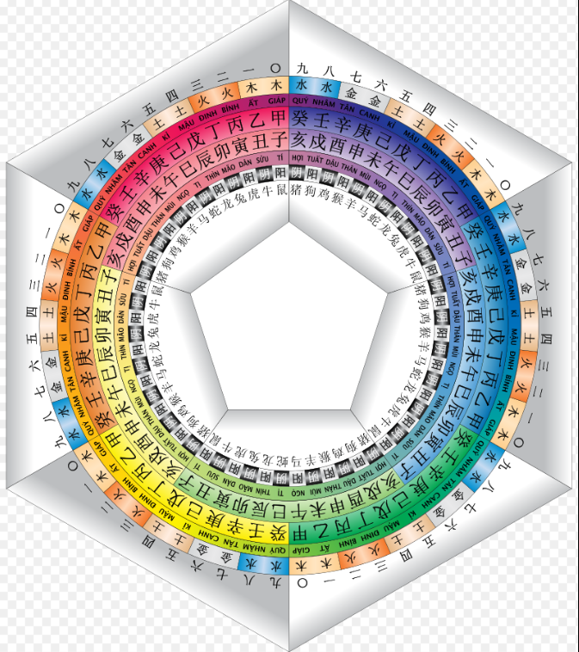
丁 | 丑 | 丁丑 | 火 | ひ | の | 弟 | と | の | うし | ひのとのうし | 17 | 1997 | 1937 | 1877 | 1817 | 1757 | 1697
戊 | 寅 | 戊寅 | 土 | つち | の | 兄 | え |  | とら | つちのえとら | 18 | 1998 | 1938 | 1878 | 1818 | 1758 | 1698
己 | 卯 | 己卯 | 土 | つち | の | 弟 | と | の | う | つちのとのう | 19 | 1999 | 1939 | 1879 | 1819 | 1759 | 1699
庚 | 辰 | 庚辰 | 金 | か | の | 兄 | え |  | たつ | かのえたつ | 20 | 2000 | 1940 | 1880 | 1820 | 1760 | 1700
辛 | 巳 | 辛巳 | 金 | か | の | 弟 | と | の | み | かのとのみ | 21 | 2001 | 1941 | 1881 | 1821 | 1761 | 1701
壬 | 午 | 壬午 | 水 | みず | の | 兄 | え |  | うま | みずのえうま | 22 | 2002 | 1942 | 1882 | 1822 | 1762 | 1702
癸 | 未 | 癸未 | 水 | みず | の | 弟 | と | の | ひつじ | みずのとのひつじ | 23 | 2003 | 1943 | 1883 | 1823 | 1763 | 1703
甲 | 申 | 甲申 | 木 | き | の | 兄 | え |  | さる | きのえさる | 24 | 2004 | 1944 | 1884 | 1824 | 1764 | 1704
乙 | 酉 | 乙酉 | 木 | き | の | 弟 | と | の | とり | きのとのとり | 25 | 2005 | 1945 | 1885 | 1825 | 1765 | 1705
丙 | 戌 | 丙戌 | 火 | ひ | の | 兄 | え |  | いぬ | ひのえいぬ | 26 | 2006 | 1946 | 1886 | 1826 | 1766 | 1706
丁 | 亥 | 丁亥 | 火 | ひ | の | 弟 | と | の | い | ひのとのい | 27 | 2007 | 1947 | 1887 | 1827 | 1767 | 1707
戊 | 子 | 戊子 | 土 | つち | の | 兄 | え |  | ね | つちのえね | 28 | 2008 | 1948 | 1888 | 1828 | 1768 | 1708
己 | 丑 | 己丑 | 土 | つち | の | 弟 | と | の | うし | つちのとのうし | 29 | 2009 | 1949 | 1889 | 1829 | 1769 | 1709
庚 | 寅 | 庚寅 | 金 | か | の | 兄 | え |  | とら | かのえとら | 30 | 2010 | 1950 | 1890 | 1830 | 1770 | 1710
辛 | 卯 | 辛卯 | 金 | か | の | 弟 | と | の | う | かのとのう | 31 | 2011 | 1951 | 1891 | 1831 | 1771 | 1711
壬 | 辰 | 壬辰 | 水 | みず | の | 兄 | え |  | たつ | みずのえたつ | 32 | 2012 | 1952 | 1892 | 1832 | 1772 | 1712
癸 | 巳 | 癸巳 | 水 | みず | の | 弟 | と | の | み | みずのとのみ | 33 | 2013 | 1953 | 1893 | 1833 | 1773 | 1713
甲 | 午 | 甲午 | 木 | き | の | 兄 | え |  | うま | きのえうま | 34 | 2014 | 1954 | 1894 | 1834 | 1774 | 1714
乙 | 未 | 乙未 | 木 | き | の | 弟 | と | の | ひつじ | きのとのひつじ | 35 | 2015 | 1955 | 1895 | 1835 | 1775 | 1715
丙 | 申 | 丙申 | 火 | ひ | の | 兄 | え |  | さる | ひのえさる | 36 | 2016 | 1956 | 1896 | 1836 | 1776 | 1716
丁 | 酉 | 丁酉 | 火 | ひ | の | 弟 | と | の | とり | ひのとのとり | 37 | 2017 | 1957 | 1897 | 1837 | 1777 | 1717
戊 | 戌 | 戊戌 | 土 | つち | の | 兄 | え |  | いぬ | つちのえいぬ | 38 | 2018 | 1958 | 1898 | 1838 | 1778 | 1718
己 | 亥 | 己亥 | 土 | つち | の | 弟 | と | の | い | つちのとのい | 39 | 2019 | 1959 | 1899 | 1839 | 1779 | 1719
庚 | 子 | 庚子 | 金 | か | の | 兄 | え |  | ね | かのえね | 40 | 2020 | 1960 | 1900 | 1840 | 1780 | 1720
辛 | 丑 | 辛丑 | 金 | か | の | 弟 | と | の | うし | かのとのうし | 41 | 2021 | 1961 | 1901 | 1841 | 1781 | 1721
壬 | 寅 | 壬寅 | 水 | みず | の | 兄 | え |  | とら | みずのえとら | 42 | 2022 | 1962 | 1902 | 1842 | 1782 | 1722
癸 | 卯 | 癸卯 | 水 | みず | の | 弟 | と | の | う | みずのとのう | 43 | 2023 | 1963 | 1903 | 1843 | 1783 | 1723
甲 | 辰 | 甲辰 | 木 | き | の | 兄 | え |  | たつ | きのえたつ | 44 | 2024 | 1964 | 1904 | 1844 | 1784 | 1724
乙 | 巳 | 乙巳 | 木 | き | の | 弟 | と | の | み | きのとのみ | 45 | 2025 | 1965 | 1905 | 1845 | 1785 | 1725
丙 | 午 | 丙午 | 火 | ひ | の | 兄 | え |  | うま | ひのえうま | 46 | 2026 | 1966 | 1906 | 1846 | 1786 | 1726
丁 | 未 | 丁未 | 火 | ひ | の | 弟 | と | の | ひつじ | ひのとのひつじ | 47 | 2027 | 1967 | 1907 | 1847 | 1787 | 1727
戊 | 申 | 戊申 | 土 | つち | の | 兄 | え |  | さる | つちのえさる | 48 | 2028 | 1968 | 1908 | 1848 | 1788 | 1728
己 | 酉 | 己酉 | 土 | つち | の | 弟 | と | の | とり | つちのとのとり | 49 | 2029 | 1969 | 1909 | 1849 | 1789 | 1729
庚 | 戌 | 庚戌 | 金 | か | の | 兄 | え |  | いぬ | かのえいぬ | 50 | 2030 | 1970 | 1910 | 1850 | 1790 | 1730
辛 | 亥 | 辛亥 | 金 | か | の | 弟 | と | の | い | かのとのい | 51 | 2031 | 1971 | 1911 | 1851 | 1791 | 1731
壬 | 子 | 壬子 | 水 | みず | の | 兄 | え |  | ね | みずのえね | 52 | 2032 | 1972 | 1912 | 1852 | 1792 | 1732
癸 | 丑 | 癸丑 | 水 | みず | の | 弟 | と | の | うし | みずのとのうし | 53 | 2033 | 1973 | 1913 | 1853 | 1793 | 1733
甲 | 寅 | 甲寅 | 木 | き | の | 兄 | え |  | とら | きのえとら | 54 | 2034 | 1974 | 1914 | 1854 | 1794 | 1734
乙 | 卯 | 乙卯 | 木 | き | の | 弟 | と | の | う | きのとのう | 55 | 2035 | 1975 | 1915 | 1855 | 1795 | 1735
丙 | 辰 | 丙辰 | 火 | ひ | の | 兄 | え |  | たつ | ひのえたつ | 56 | 2036 | 1976 | 1916 | 1856 | 1796 | 1736
丁 | 巳 | 丁巳 | 火 | ひ | の | 弟 | と | の | み | ひのとのみ | 57 | 2037 | 1977 | 1917 | 1857 | 1797 | 1737
戊 | 午 | 戊午 | 土 | つち | の | 兄 | え |  | うま | つちのえうま | 58 | 2038 | 1978 | 1918 | 1858 | 1798 | 1738
己 | 未 | 己未 | 土 | つち | の | 弟 | と | の | ひつじ | つちのとのひつじ | 59 | 2039 | 1979 | 1919 | 1859 | 1799 | 1739
庚 | 申 | 庚申 | 金 | か | の | 兄 | え |  | さる | かのえさる | 0 | 2040 | 1980 | 1920 | 1860 | 1800 | 1740
辛 | 酉 | 辛酉 | 金 | か | の | 弟 | と | の | とり | かのとのとり | 1 | 2041 | 1981 | 1921 | 1861 | 1801 | 1741
壬 | 戌 | 壬戌 | 水 | みず | の | 兄 | え |  | いぬ | みずのえいぬ | 2 | 2042 | 1982 | 1922 | 1862 | 1802 | 1742
癸 | 亥 | 癸亥 | 水 | みず | の | 弟 | と | の | い | みずのとのい | 3 | 2043 | 1983 | 1923 | 1863 | 1803 | 1743

